Instruktioner
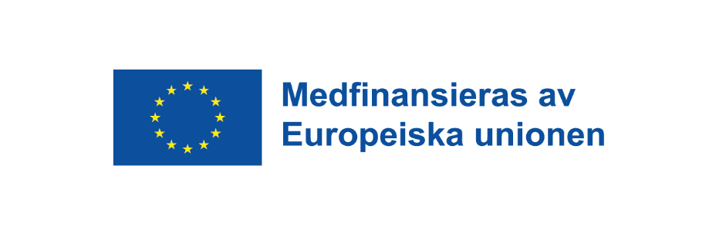
Anvisningar till sammanställningen
Formuläret är ett verktyg för att underlätta avstämningen av bidrag i annant än pengar
Turkosa fält innehåller formler, endast vita fält får fyllas i.

Utförlig information om reglerna för bidrag i annat än pengar finns på Tillväxtverket.se i Handbok för EU-projekt 2021-2027.

Allmänt om mallen
Lägg till ytterligare rader efter behov.
Observera att om rader läggs till, behöver även formler läggas till och kontrolleras för att beräkningar och summeringar ska fungera.

